task - data analysis
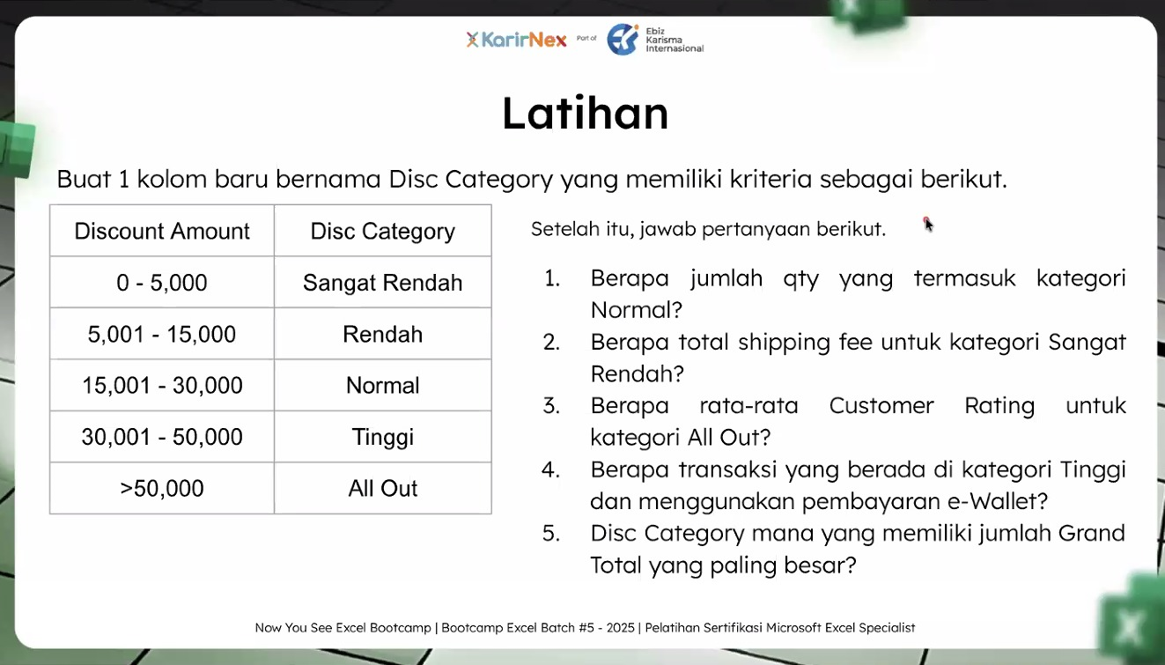
TASK 1 | ANSWER
 | No | Answer |  | Analysis
 | 1 | 879 qty |  | Jumlah quantity yang kategori Normal adalah 879 qty
 | 2 | Rp58,182,000 |  | Total shipping fee untuk kategori Sangat Rendah adalah Rp 58,182,000
 | 3 | 3 |  | Rata-rata Customer Rating untuk kategori All Out adalah 3
 | 4 | 13 transaksi |  | Jumlah transaksi kategori Tinggi dan menggunakan pembayaran e-Wallet adalah 13 transaksi
 | 5 | Disc Category | SUM of Grand Total | Disc Category yang memiliki jumlah Grand Total paling besar adalah Sangat Rendah
 |  | Sangat Rendah | Rp108,161,000
 |  | Rendah | Rp73,665,150
 |  | Normal | Rp38,416,650
 |  | Tinggi | Rp10,703,250
 |  | All Out | Rp592,000
 |  | Max of Grand Total | Sangat Rendah

TASK 2
 | No | Answer | Analysis
 | 6 | 69 transaksi | Terdapat 69 transaksi yang berasal dari Bandung
 | 7 | Rp12,353,800 | Jumlah Grand total dari payment method COD dan platform Toktok adalah 12353800
 | 8 | 3 | Rata-rata customer rating dari produk Telur Ayam – Brand B adalah 3
 | 9 | Rp57,587 | Rata-rata shipping fee dari disc kategori Normal dan jenis kelamin Laki-laki adalah Rp 57,587
 | 10 | Rp64,000 | Jumlah Discount Amount dari disc category Tinggi pada saat Double Date adalah Rp 64,000

pivot table
Precentage of Payment method
MONTHLY SALES TREND
TOP 10 SALES by CITY
Pertanyaan 1 | Persentase metode pembayaran yang digunakan | Pertanyaan 3 | Total penjualan tiap bulan | Pertanyaan 5 | Penjualan tiap kota
Row Labels | Distinct Count of Order ID | Row Labels | Sum of Total Sales | Row Labels | Sum of Total Sales
COD | 462 | January | 10915900 | Jakarta | 6582500 |  |  |  |  |  |  | Row Labels | Sum of Quantity
e-Wallet | 445 | February | 8697300 | Samarinda | 5309600 |  |  |  |  |  |  | Bawang Merah - Brand A | 194 | Garam - Brand C
Kartu Kredit | 479 | March | 10043950 | Surabaya | 5001200 |  |  |  |  |  |  | Bawang Merah - Brand B | 215 | 267
Transfer Bank | 480 | April | 10587550 | Pontianak | 4931350 |  |  |  |  |  |  | Bawang Merah - Brand C | 146
Grand Total | 1866 | May | 11359600 | Pangkal Pinang | 4774450 |  |  |  |  |  |  | Beras - Brand A | 219
 |  | June | 11708650 | Semarang | 4605450 |  |  |  |  |  |  | Beras - Brand B | 212
 |  | July | 12385950 | Wamena | 4598950 |  |  |  |  |  |  | Beras - Brand C | 193
 |  | August | 11002900 | Jayapura | 4498050 |  |  |  |  |  |  | Daging Ayam - Brand A | 210
 |  | September | 11962750 | Tanjung Pinang | 4483700 |  |  |  |  |  |  | Daging Ayam - Brand B | 259
 |  | October | 10583650 | Yogyakarta | 4472800 |  |  |  |  |  |  | Daging Ayam - Brand C | 250
 |  | November | 10883500 | Grand Total | 49258050 |  |  |  |  |  |  | Garam - Brand A | 220
 |  | December | 8355350 |  |  |  |  |  |  |  |  | Garam - Brand B | 203
TOP 10 PRODUCT BY QUANTITY
Pertanyaan 2 | Top 10 product | Grand Total | 128487050 |  |  |  |  |  |  |  |  | Garam - Brand C | 267
Row Labels | Sum of Quantity |  |  |  |  |  |  |  |  |  |  | Gula Pasir - Brand A | 221
TRANSACTION BY PLATFORM
Garam - Brand C | 267 | Pertanyaan 4 | Transaksi tiap Platform |  |  |  |  |  |  |  |  | Gula Pasir - Brand B | 205
Daging Ayam - Brand B | 259 | Row Labels | Distinct Count of Order ID |  |  |  |  |  |  |  |  | Gula Pasir - Brand C | 238
Tepung Terigu - Brand C | 254 | Toko Biru | 373 |  |  |  |  |  |  |  |  | Minyak Goreng - Brand A | 247
Daging Ayam - Brand C | 250 | Toko Hijau | 375 | Tanjung Pinang |  |  |  |  |  |  |  | Minyak Goreng - Brand B | 216
Telur Ayam - Brand B | 247 | Toko Orange | 361 | Rp6,582,500 |  |  |  |  |  |  |  | Minyak Goreng - Brand C | 171
Minyak Goreng - Brand A | 247 | Toko Ungu | 380 |  |  |  |  |  |  |  |  | Susu Bubuk - Brand A | 219
Gula Pasir - Brand C | 238 | TokTok | 377 |  |  | Row Labels | Sum of Total Sales |  | Row Labels | Sum of Quantity |  | Susu Bubuk - Brand B | 229
Telur Ayam - Brand A | 235 | Grand Total | 1866 |  |  | Ambon | 2545050 | Jakarta | Bawang Merah - Brand A | 194 | Garam - Brand C | Susu Bubuk - Brand C | 224
Susu Bubuk - Brand B | 229 |  |  |  |  | Banda Aceh | 3087950 | Rp6,582,500 | Bawang Merah - Brand B | 215 | 267 | Telur Ayam - Brand A | 235
Susu Bubuk - Brand C | 224 |  |  |  |  | Bandar Lampung | 2002200 |  | Bawang Merah - Brand C | 146 |  | Telur Ayam - Brand B | 247
Grand Total | 2450 |  |  |  |  | Bandung | 3755600 |  | Beras - Brand A | 219 |  | Telur Ayam - Brand C | 224
 |  |  |  |  |  | Banjarbaru | 3441200 |  | Beras - Brand B | 212 |  | Tepung Terigu - Brand A | 205
 |  |  |  |  |  | Bengkulu | 4284000 |  | Beras - Brand C | 193 |  | Tepung Terigu - Brand B | 208
 |  |  |  |  |  | Denpasar | 2145750 |  | Daging Ayam - Brand A | 210 |  | Tepung Terigu - Brand C | 254
 |  |  |  |  |  | Gorontalo | 1756050 |  | Daging Ayam - Brand B | 259 |  | Grand Total | 5931
 |  |  |  |  |  | Jakarta | 6582500 |  | Daging Ayam - Brand C | 250
 |  |  |  |  |  | Jambi | 3121450 |  | Garam - Brand A | 220
 |  |  |  |  |  | Jayapura | 4498050 |  | Garam - Brand B | 203
 |  |  |  |  |  | Kendari | 4044650 |  | Garam - Brand C | 267
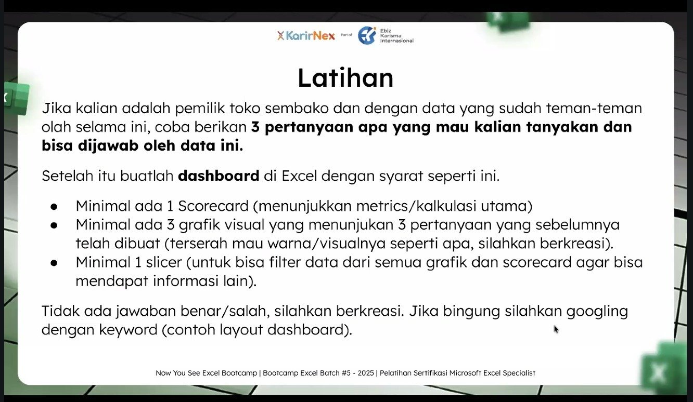
 |  |  |  |  |  | Kupang | 2021000 |  | Gula Pasir - Brand A | 221
Rp128,487,050 |  |  |  |  |  | Makassar | 2319300 |  | Gula Pasir - Brand B | 205
5931 |  |  |  |  |  | Mamuju | 2396000 |  | Gula Pasir - Brand C | 238
Rp21,664 |  |  |  |  |  | Manado | 2501850 |  | Minyak Goreng - Brand A | 247
 |  |  |  |  |  | Manokwari | 4232250 |  | Minyak Goreng - Brand B | 216
 |  |  |  |  |  | Mataram | 3989500 |  | Minyak Goreng - Brand C | 171
 |  |  |  |  |  | Medan | 2950450 |  | Susu Bubuk - Brand A | 219
 |  |  |  |  |  | Merauke | 2669400 |  | Susu Bubuk - Brand B | 229
 |  |  |  |  |  | Nabire | 2752800 |  | Susu Bubuk - Brand C | 224
 |  |  |  |  |  | Padang | 1846650 |  | Telur Ayam - Brand A | 235
 |  |  |  |  |  | Palangka Raya | 2105350 |  | Telur Ayam - Brand B | 247
 |  |  |  |  |  | Palembang | 3193200 |  | Telur Ayam - Brand C | 224
 |  |  |  |  |  | Palu | 1587750 |  | Tepung Terigu - Brand A | 205
 |  |  |  |  |  | Pangkal Pinang | 4774450 |  | Tepung Terigu - Brand B | 208
 |  |  |  |  |  | Pekanbaru | 3072200 |  | Tepung Terigu - Brand C | 254
 |  |  |  |  |  | Pontianak | 4931350 |  | Grand Total | 5931
 |  |  |  |  |  | Samarinda | 5309600
 |  |  |  |  |  | Semarang | 4605450
 |  |  |  |  |  | Serang | 2368650
 |  |  |  |  |  | Sofifi | 2346400
 |  |  |  |  |  | Sorong | 3824100
 |  |  |  |  |  | Surabaya | 5001200
 |  |  |  |  |  | Tanjung Pinang | 4483700
 |  |  |  |  |  | Tanjung Selor | 2868250
 |  |  |  |  |  | Wamena | 4598950
 |  |  |  |  |  | Yogyakarta | 4472800
 |  |  |  |  |  | Grand Total | 128487050

sales dashboard
Grocery Sales Performance Dashboard
Omset Kota Tertinggi

Total Penjualan
Total Transaksi (qty)
Average Order Value (AOV)
Jakarta

Rp6,582,500
Rp128,487,050 | 5931 | Rp21,664
Precentage of Payment method
 | Total
COD | 462
e-Wallet | 445
Kartu Kredit | 479
Transfer Bank | 480
TOP 10 PRODUCT BY QUANTITY
 | Total
Garam - Brand C | 267
Daging Ayam - Brand B | 259
Tepung Terigu - Brand C | 254
Daging Ayam - Brand C | 250
Telur Ayam - Brand B | 247
Minyak Goreng - Brand A | 247
Gula Pasir - Brand C | 238
Telur Ayam - Brand A | 235
Susu Bubuk - Brand B | 229
Susu Bubuk - Brand C | 224
TOP 10 SALES by CITY
 | Total
Jakarta | 6582500
Samarinda | 5309600
Surabaya | 5001200
Pontianak | 4931350
Pangkal Pinang | 4774450
Semarang | 4605450
Wamena | 4598950
Jayapura | 4498050
Tanjung Pinang | 4483700
Yogyakarta | 4472800

Produk Terlaris

Garam - Brand C

267
qty

Monthly SALES Trend
 | Total
January | 10915900
February | 8697300
March | 10043950
April | 10587550
May | 11359600
June | 11708650
July | 12385950
August | 11002900
September | 11962750
October | 10583650
November | 10883500
December | 8355350
TRANSACTION by PLATFORM
 | Total
Toko Biru | 373
Toko Hijau | 375
Toko Orange | 361
Toko Ungu | 380
TokTok | 377

